효율적출력
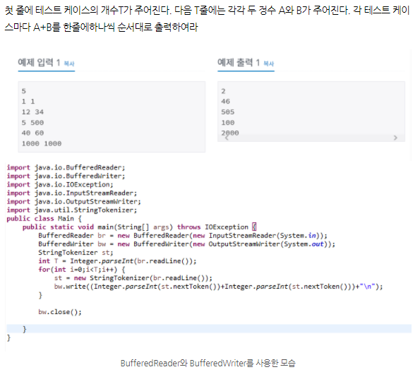
●
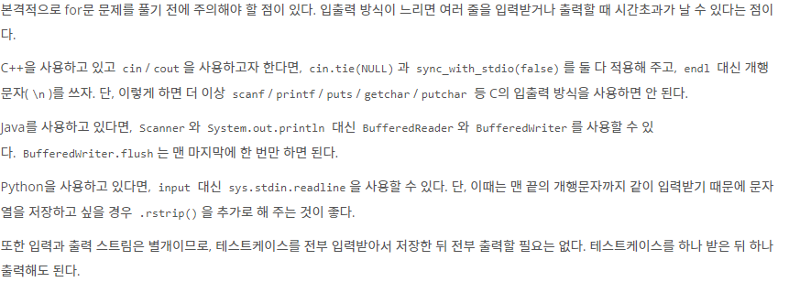

●
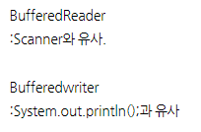

●
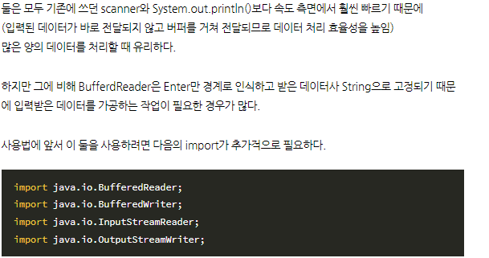

●

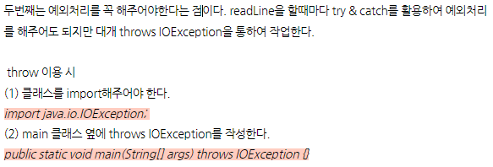

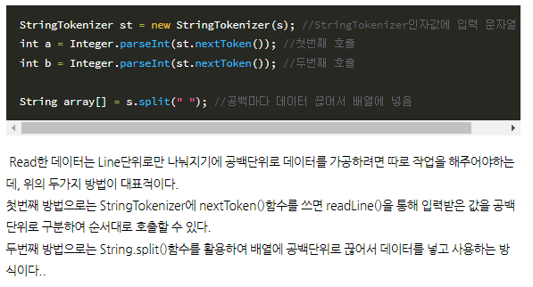

●
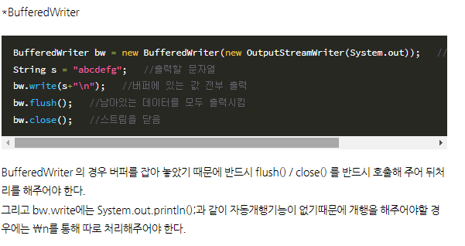

●

입출력과 사칙연산
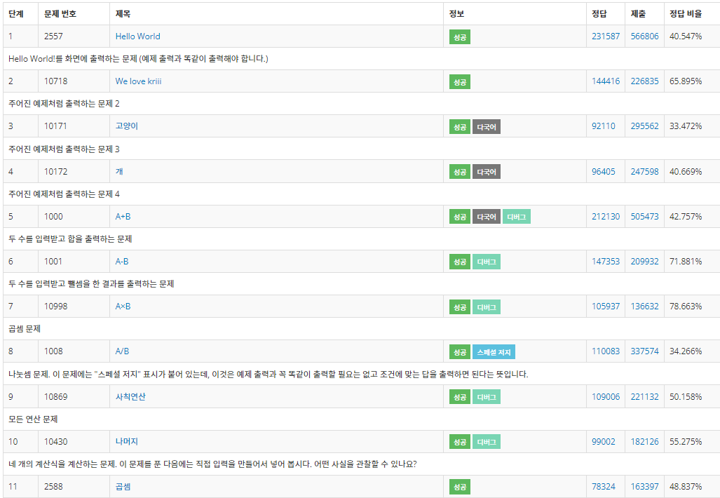
● | 문자열의 자리 수 빼 오기
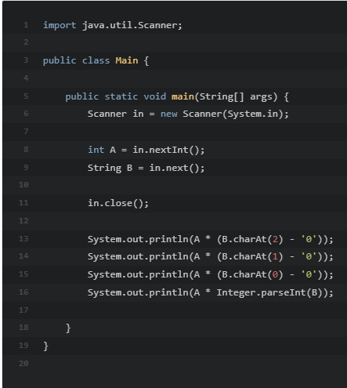
 |  | 입력한 숫자 B 에서 3번째 자리수를 빼오는 법 (인덱스 0부터시작)

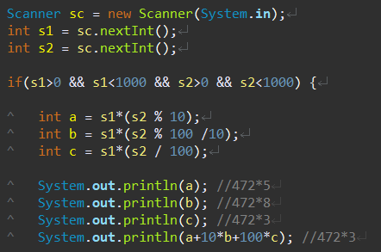

 |  | 이러한 식으로 s2의 각 자리 수 a, b, c 를 수학적 방식으로 빼오는 방식도 가능

 |  | ()에 주의!
 |  | () 안쳤을 경우 s1*s2를 먼저 계산해 버린다.

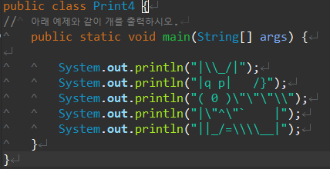
● | 강아지 그리기
 |  |  | =
 |  |  | =

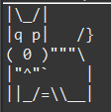

● | 클리어

조건문IF
● | 알람 45분 일찍 맞추기
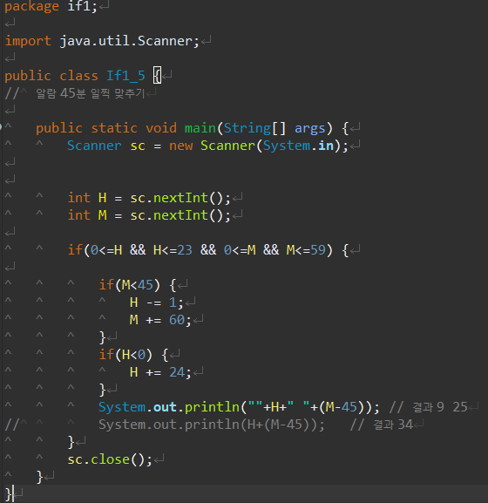

 | 결과 값이 달라짐에 주의 한다.
 | 문자열 + 문자열은 출력을 이어붙이는 의미이나
 | 숫자 + 숫자 는 계산을 해서 답을 내기 때문에 주의가 필요

● | 클리어




